Processo Macro
Processo | Qtd Máquinas | Entrada do Processo | Saída do Processo | Tempo de Processo | Dados | Valor
Mistura | 1 | Massa Base + Corante + Perfume + Água | Sabonete em Pasta | 45 | Tamanho do Lote (kg) | 200
Extrusão | 1 | Sabonete em Pasta | Barras de Sabonete | 20 | Peso do sabonete (kg) | 0.2
Corte e Modelagem | 1 | Barras de Sabonete | Sabonete | 55 | Produção por lote (un) | 700
Embalagem | 4 | Sabonete | Sabonete embalado | 40 | Trabalho diário (h) | 8
 |  |  |  |  | Produção diária (un) | 6200
 |  |  |  |  | Produção desejada (um) | 7000
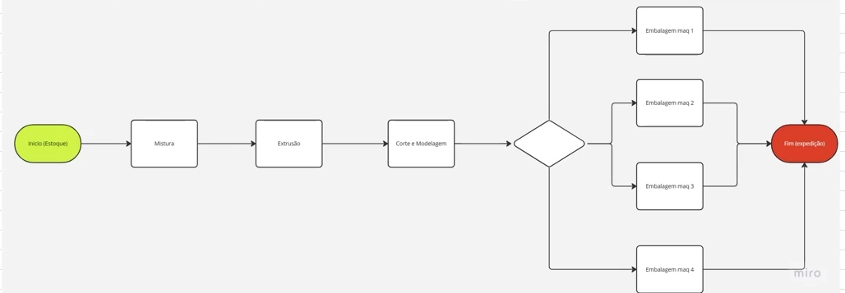
 |  |  |  |  | Custo da hora homem (R$) | 10

 |  |  |  |  | Cálculos | Valor
 |  |  |  |  | Tamanho do lote (sabonetes) | 1000
 |  |  |  |  | Tempo total do Processo (min) | 160
 |  |  |  |  | Rendimento do Processo (%) | 70%
 |  |  |  |  | Perdas do Processo (%) | 30%

 |  |  |  |  | Takt time (min) | 480
 |  |  |  |  | Tempo de Ritmo de Produção (min/un) | 0.07
 |  |  |  |  | Tempo de Ritmo de Produção (min/100un) | 6.86

Mistura
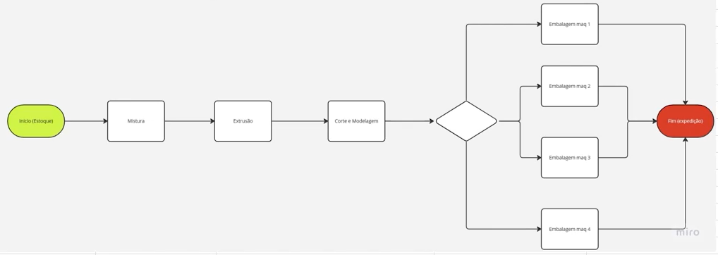
Processo | Tempo (min) | Dados | Valor
Carga Manual dos elementos secos | 5 | Tamanho do lote (kg) | 200
Mistura a seco | 5 | Peso do sabonete (kg) | 0.2
Carga manual de água | 5 | Produção por lote (kg) | 189
Mistura com água | 10
Veificação da Qualidade | 15 | Cálculos | Valor
Limpeza do misturador | 5 | Perdas do Processo (kg) | 11
 |  | Perdas do Processo (un) | 55
 |  | Produção por lote (un) | 945
 |  | Rendimento do Processo (%) | 94.5%
 |  | Tempo total do Processo (min) | 45
 |  | Cycle-time (min/un) | 0.05
 |  | Cycle-time (min/100) | 4.76

Extrusão
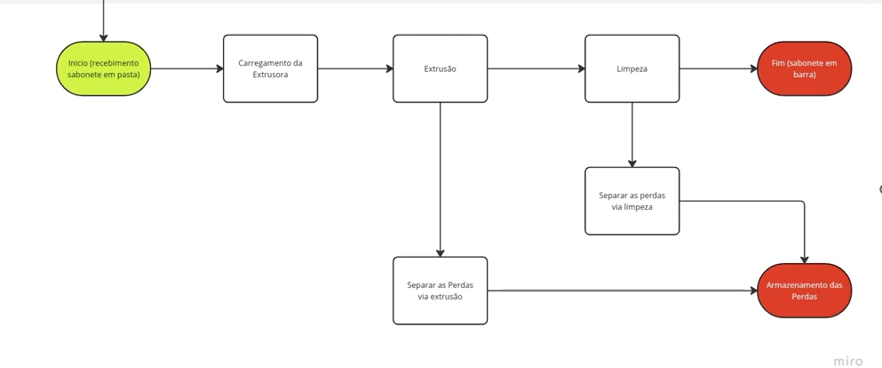
Processo | Tempo (min) | Dados | Valor
Carregamento da Extrusora | 5 | Tamanho do Lote (kg) | 189
Extrusão | 5 | Peso do sabonete (kg) | 0.2
Limpeza da máquina | 10 | Produção por lote (kg) | 172

 |  | Cálculos | Valor
 |  | Perdas do Processo (kg) | 17
 |  | Perdas do Processo (un) | 85
 |  | Produção por lote (un) | 860
 |  | Rendimento do Processo (%) | 91.0%
 |  | Tempo do Processo (min) | 20
 |  | Cycle time (min/un) | 0.02
 |  | Cycle time (min/100 un) | 2.33

Análise Macro
Análise de Produção
Processo | Cycle Time | Ritmo de Produção
Mistura | 4.76 | 6.86
Extrusão | 2.33 | 6.86
Corte e Moldagem | 7.64 | 6.86
Embalagem | 5.71 | 6.86

Processo | Cycle Time | Ritmo de Produção
Mistura | 4.76 | 6.86
Extrusão | 2.33 | 6.86
Corte e Moldagem |  | 6.86
Embalagem | 5.71 | 6.86

Report
RELATÓRIO DE CONTROLE DE PROCESSOS DA INDÚSTRIA DE SABONETE

Efic.Global 70,1%
LeadTime 160,2
Produção
6254
Data do Relatório: | 2025-05-28

Lotes do Relatório: | de | 70 | até | 100

Análise de Tempo de Ciclo (min/100)
 | CT | Demanda
Mistura | 4.76 | 6.68
Extrusão | 2.33 | 6.68
Corte | 7.68 | 6.68
Embalagem | 5.68 | 6.68
Carta de Monitoramento de Eficiência Global
 | Eficiencia_global | Eficiencia_LI | Eficiencia_LS
100 | 70.7% | 67.5% | 72.8%
99 | 70.0% | 67.5% | 72.8%
98 | 69.7% | 67.5% | 72.8%
97 | 70.4% | 67.5% | 72.8%
96 | 68.9% | 67.5% | 72.8%
95 | 69.0% | 67.5% | 72.8%
94 | 71.0% | 67.5% | 72.8%
93 | 70.5% | 67.5% | 72.8%
92 | 71.1% | 67.5% | 72.8%
91 | 69.9% | 67.5% | 72.8%
90 | 69.9% | 67.5% | 72.8%
89 | 70.1% | 67.5% | 72.8%
88 | 69.8% | 67.5% | 72.8%
87 | 71.7% | 67.5% | 72.8%
86 | 70.1% | 67.5% | 72.8%
85 | 68.5% | 67.5% | 72.8%
84 | 71.1% | 67.5% | 72.8%
83 | 72.0% | 67.5% | 72.8%
82 | 70.4% | 67.5% | 72.8%
81 | 71.6% | 67.5% | 72.8%
80 | 70.1% | 67.5% | 72.8%
79 | 69.6% | 67.5% | 72.8%
78 | 68.6% | 67.5% | 72.8%
77 | 70.0% | 67.5% | 72.8%
76 | 69.6% | 67.5% | 72.8%
75 | 71.4% | 67.5% | 72.8%
74 | 69.1% | 67.5% | 72.8%
73 | 70.0% | 67.5% | 72.8%
72 | 69.6% | 67.5% | 72.8%
71 | 70.9% | 67.5% | 72.8%
70 | 69.8% | 67.5% | 72.8%

Carta de Controle de Tempo de Mistura
 | Mistura_tempo | Mistura_LI | Mistura_LS
100 | 44.859749663 | 42.084505 | 47.972994
99 | 45.258371569 | 42.084505 | 47.972994
98 | 46.514417266 | 42.084505 | 47.972994
97 | 44.28232078 | 42.084505 | 47.972994
96 | 45.454870318 | 42.084505 | 47.972994
95 | 45.183783892 | 42.084505 | 47.972994
94 | 44.759565914 | 42.084505 | 47.972994
93 | 44.975891977 | 42.084505 | 47.972994
92 | 42.27154915 | 42.084505 | 47.972994
91 | 46.484059685 | 42.084505 | 47.972994
90 | 44.575300116 | 42.084505 | 47.972994
89 | 44.907045538 | 42.084505 | 47.972994
88 | 43.999095888 | 42.084505 | 47.972994
87 | 45.300125648 | 42.084505 | 47.972994
86 | 45.762563185 | 42.084505 | 47.972994
85 | 44.039373502 | 42.084505 | 47.972994
84 | 46.83411992 | 42.084505 | 47.972994
83 | 45.118576757 | 42.084505 | 47.972994
82 | 46.327778247 | 42.084505 | 47.972994
81 | 45.39820085 | 42.084505 | 47.972994
80 | 44.649636985 | 42.084505 | 47.972994
79 | 45.117991731 | 42.084505 | 47.972994
78 | 45.656833637 | 42.084505 | 47.972994
77 | 43.006817026 | 42.084505 | 47.972994
76 | 44.982299592 | 42.084505 | 47.972994
75 | 44.254269178 | 42.084505 | 47.972994
74 | 45.594085132 | 42.084505 | 47.972994
73 | 44.935171615 | 42.084505 | 47.972994
72 | 46.089799867 | 42.084505 | 47.972994
71 | 45.392540883 | 42.084505 | 47.972994
70 | 43.905030833 | 42.084505 | 47.972994
Carta de Controle de Tempo de Extrusão
 | Extruzão_tempo | Extrusão_LI | Extrusão_LS
99 | 20.582133755 | 18.810421578 | 21.177295024
98 | 19.851446423 | 18.810421578 | 21.177295024
97 | 20.179272864 | 18.810421578 | 21.177295024
96 | 20.744071046 | 18.810421578 | 21.177295024
95 | 20.05752697 | 18.810421578 | 21.177295024
94 | 19.52467565 | 18.810421578 | 21.177295024
93 | 20.495582033 | 18.810421578 | 21.177295024
92 | 19.903624443 | 18.810421578 | 21.177295024
91 | 19.620297723 | 18.810421578 | 21.177295024
90 | 20.19808287 | 18.810421578 | 21.177295024
89 | 20.228056897 | 18.810421578 | 21.177295024
88 | 20.175300284 | 18.810421578 | 21.177295024
87 | 19.710393323 | 18.810421578 | 21.177295024
86 | 20.061585355 | 18.810421578 | 21.177295024
85 | 19.858485923 | 18.810421578 | 21.177295024
84 | 20.767335176 | 18.810421578 | 21.177295024
83 | 20.420598645 | 18.810421578 | 21.177295024
82 | 19.675135813 | 18.810421578 | 21.177295024
81 | 19.642683469 | 18.810421578 | 21.177295024
80 | 20.66717071 | 18.810421578 | 21.177295024
79 | 19.891517847 | 18.810421578 | 21.177295024
78 | 19.428448397 | 18.810421578 | 21.177295024
77 | 20.119254246 | 18.810421578 | 21.177295024
76 | 19.814115052 | 18.810421578 | 21.177295024
75 | 19.613348711 | 18.810421578 | 21.177295024
74 | 19.595361036 | 18.810421578 | 21.177295024
73 | 19.225413945 | 18.810421578 | 21.177295024
72 | 20.113159844 | 18.810421578 | 21.177295024
71 | 19.801380391 | 18.810421578 | 21.177295024
70 | 19.754726786 | 18.810421578 | 21.177295024

Carta de Controle de Tempo de Corte
 | Corte_tempo | Corte_LI | Corte_LS
100 | 56.595574856 | 52.400104231 | 58.251160983
99 | 55.381097434 | 52.400104231 | 58.251160983
98 | 55.813278117 | 52.400104231 | 58.251160983
97 | 54.285528009 | 52.400104231 | 58.251160983
96 | 54.886353831 | 52.400104231 | 58.251160983
95 | 54.674812545 | 52.400104231 | 58.251160983
94 | 57.73391957 | 52.400104231 | 58.251160983
93 | 54.695747286 | 52.400104231 | 58.251160983
92 | 55.389302685 | 52.400104231 | 58.251160983
91 | 53.122397164 | 52.400104231 | 58.251160983
90 | 54.114913941 | 52.400104231 | 58.251160983
89 | 54.512247308 | 52.400104231 | 58.251160983
88 | 55.219513123 | 52.400104231 | 58.251160983
87 | 55.025749836 | 52.400104231 | 58.251160983
86 | 54.060290115 | 52.400104231 | 58.251160983
85 | 56.150996505 | 52.400104231 | 58.251160983
84 | 55.126723925 | 52.400104231 | 58.251160983
83 | 54.005162047 | 52.400104231 | 58.251160983
82 | 56.360085508 | 52.400104231 | 58.251160983
81 | 56.748604264 | 52.400104231 | 58.251160983
80 | 56.448147724 | 52.400104231 | 58.251160983
79 | 55.726703101 | 52.400104231 | 58.251160983
78 | 55.820224634 | 52.400104231 | 58.251160983
77 | 56.028192153 | 52.400104231 | 58.251160983
76 | 55.584557917 | 52.400104231 | 58.251160983
75 | 55.538643796 | 52.400104231 | 58.251160983
74 | 53.903690522 | 52.400104231 | 58.251160983
73 | 55.31982938 | 52.400104231 | 58.251160983
72 | 55.599849826 | 52.400104231 | 58.251160983
71 | 55.586038514 | 52.400104231 | 58.251160983
70 | 55.636435179 | 52.400104231 | 58.251160983
Carta de Controle de Tempo de Embalagem
 | Embalagem_tempo | Embalagem_LI | Embalagem_LS
100 | 38.101235932 | 36.902969789 | 42.831128034
99 | 39.590008375 | 36.902969789 | 42.831128034
98 | 39.723846809 | 36.902969789 | 42.831128034
97 | 39.694240981 | 36.902969789 | 42.831128034
96 | 39.086909827 | 36.902969789 | 42.831128034
95 | 40.988010041 | 36.902969789 | 42.831128034
94 | 40.559214164 | 36.902969789 | 42.831128034
93 | 39.15655351 | 36.902969789 | 42.831128034
92 | 40.729782524 | 36.902969789 | 42.831128034
91 | 38.294519547 | 36.902969789 | 42.831128034
90 | 40.035908666 | 36.902969789 | 42.831128034
89 | 38.767924142 | 36.902969789 | 42.831128034
88 | 40.377072078 | 36.902969789 | 42.831128034
87 | 39.871439621 | 36.902969789 | 42.831128034
86 | 40.005678051 | 36.902969789 | 42.831128034
85 | 38.940912058 | 36.902969789 | 42.831128034
84 | 37.886300958 | 36.902969789 | 42.831128034
83 | 40.801906573 | 36.902969789 | 42.831128034
82 | 40.542605977 | 36.902969789 | 42.831128034
81 | 39.822365682 | 36.902969789 | 42.831128034
80 | 40.159133954 | 36.902969789 | 42.831128034
79 | 40.789861542 | 36.902969789 | 42.831128034
78 | 39.810204712 | 36.902969789 | 42.831128034
77 | 38.385995874 | 36.902969789 | 42.831128034
76 | 39.53910322 | 36.902969789 | 42.831128034
75 | 38.950256544 | 36.902969789 | 42.831128034
74 | 41.222423229 | 36.902969789 | 42.831128034
73 | 40.885301759 | 36.902969789 | 42.831128034
72 | 40.249597951 | 36.902969789 | 42.831128034
71 | 41.139408341 | 36.902969789 | 42.831128034
70 | 41.770793618 | 36.902969789 | 42.831128034

